Sheet1
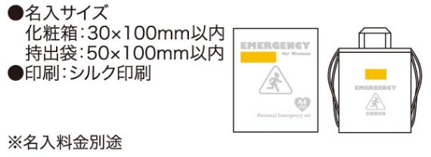
提 案 書

女性のための非常持出 20点セット WR-50 |  | 参考上代 | ¥5,000 | 販売価格
 |  | （税別） |  | （税別）
【JAN】 | 4562121884663
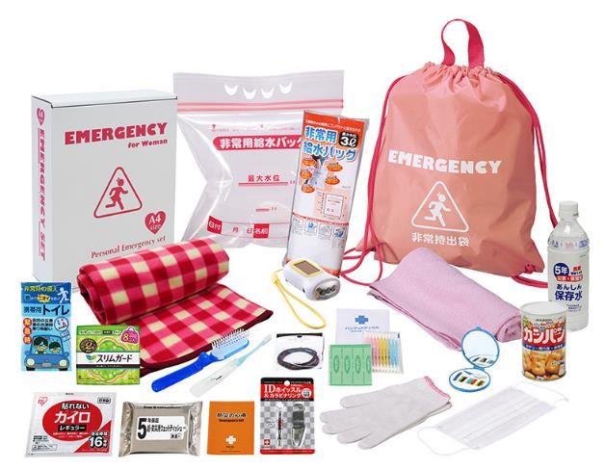
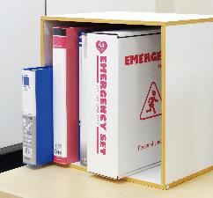
 |  |  | 【商品番号】 6621 【本体サイズ】 非常用持出袋約340×400ｍｍ 【パッケージサイズ】 310×240×85mm・1.67kg 【個装形態】 化粧箱入 【入数】 8 【セット内容】 非常用持出袋・ブランケット・フェイスタオル・軍手・IDホイッスル＆カラビナリング・ヘアゴム2P・歯ブラシセット・携帯用トイレ1P・マスク・ウェットティッシュ・５年保存水500ml・防災の心得・生理用ナプキン(8枚入)・綿棒＆バンソウコウ・カンパン100ｇ・ソーラーダイナモエコライト・ヘアブラシ・給水袋3ℓ・カイロ・ソーイングセット 【商品説明】 女性ならではの必需品を揃えた女性を意識したカラーの持出袋が特徴の非常持出セット 【備考】 一部色・柄・商品が変更になる場合があります。ご了承ください。 【生産国】 中国・日本・タイ

